TIMER
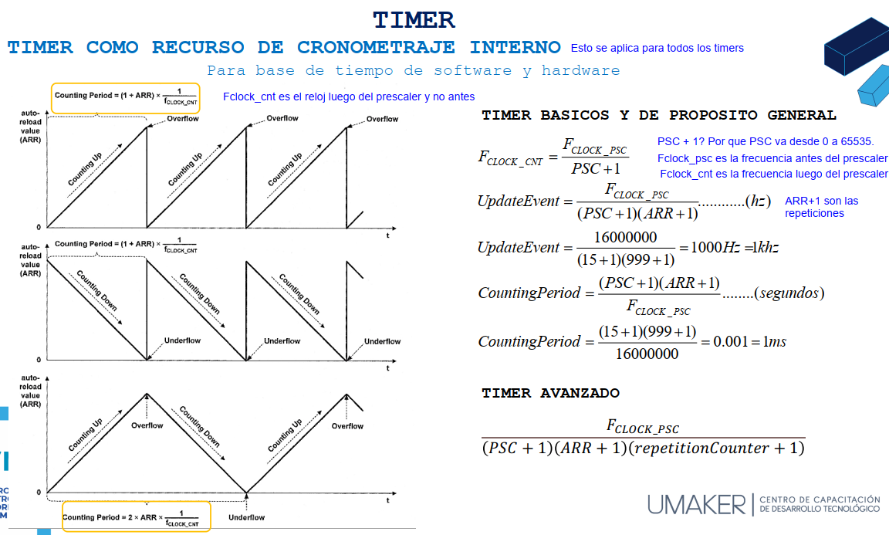
Configuración Timer

Variable | Valor | Unidad | Nota
Internal Clock | 16.00 | Mhz | El clock se escoje
Prescaler clock | 15.00 | - | El prescaler divide la frecuencia
Ticks us | 1.00 | us | Razón a la que aumenta el contador en ms
Ticks ms | 0.00 | ms | Razón a la que aumenta el contador en us
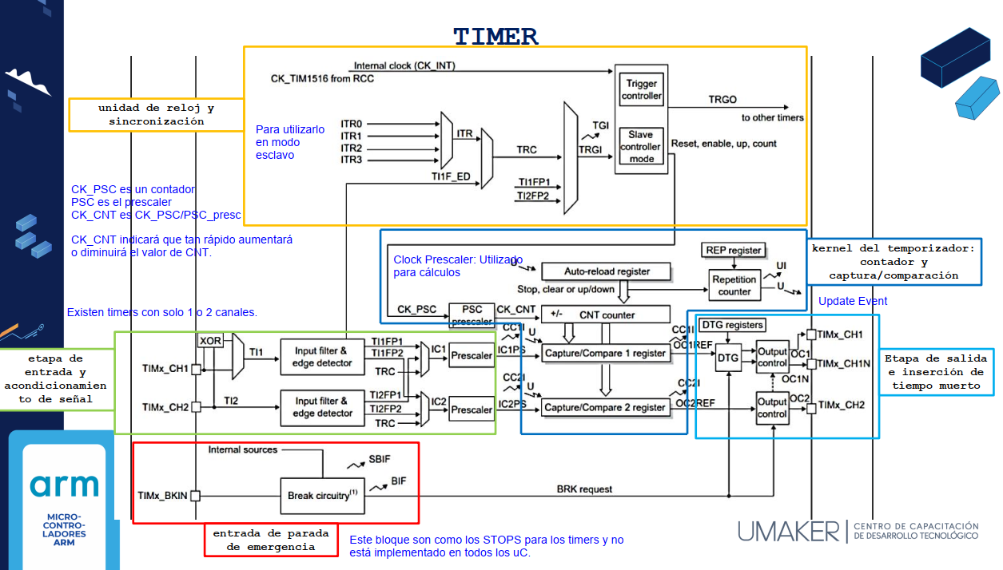
F_clock_after_psc | 1.00000000 | Mhz
Autorreload | 49.00 | - | Ticks hasta terminar el conteo
Update | 0.02000000 | Mhz | Frecuencia del update MHz
Update | 20.00000000 | kHz | Frecuencia del update kHz
Tiempo_update | 5.0000E-05 | s | Periodo del update

Captura de Entrada

Para la captura de entrada se debe tener en cuenta lo siguiente:
El prescaler se aumenta para medir frecuencias más bajas.

